Bài 01
 | Xác định các lớp tương đương, các giá trị biên
 | Condition | Valid Partition | Invalid Partition | Valid Boundary | Invalid Boundary | # | Test case type | # | Input |  |  |  | Expected result
Input | Ngày | {Mon, Tue, Wed, Thurs, Fri} | Không thuộc {Mon, Tue, Wed, Thurs, Fri, Sat, Sun} |  |  |  |  |  | Ngày | Trạng thái khách | Giờ vào | Độ tuổi của khách
 |  | {Sat, Sun} | Để trống |  |  | 1 | Valid partition (Input) | 1 | Wed | OT | 10.00 | 8.00 | 5.00 | (1,1)
Input | Trạng thái khách | OT | Không thuộc {OT, M} |  |  | 2 |  | 2 | Sun | M | 21.00 | 30.00 | 8.00 | (2,8)
 |  | M | Để trống |  |  | 3 |  | 3 | Sun | M | 21.00 | 100.00 | 5.50 | (3,8)
Input | Giờ vào | [6.00, 19.00] | < 6.00 | 6.00 | 5.59 | 4 | Valid partition (Output) | 1 | Wed | OT | 21.00 | 8.00 | 6.00
 |  | [19.01, 24.00] | > 24.00 | 19.00 | 0.01 | 5 |  | 2 | Wed | M | 10.00 | 8.00 | 2.50
 |  |  | Chuỗi | 19.01 |  | 6 |  | 3 | Wed | M | 21.00 | 8.00 | 3.00
 |  |  | Để trống | 24.00 |  | 7 |  | 4 | Sun | OT | 10.00 | 8.00 | 7.50
Input | Độ tuổi của khách | [0, 16] | < 0.00 | 0.00 | -0.01 | 8 |  | 5 | Sun | OT | 21.00 | 8.00 | 9.00
 |  | [16.01, 60] | > 120.00 | 16.00 | 120.01 | 9 |  | 6 | Sun | M | 10.00 | 8.00 | 3.50
 |  | [60.01, 120] | Chuỗi | 16.01 |  | 10 |  | 7 | Sun | M | 21.00 | 8.00 | 4.00
 |  |  | Để trống | 60.00 |  | 11 |  | 8 | Wed | OT | 10.00 | 30.00 | 10.00
 |  |  |  | 60.01 |  | 12 |  | 9 | Wed | OT | 21.00 | 30.00 | 12.00
 |  |  |  | 120.00 |  | 13 |  | 10 | Wed | M | 10.00 | 30.00 | 5.00
Output | Giá vé | 5.00 |  |  |  | 14 |  | 11 | Wed | M | 21.00 | 30.00 | 6.00
 |  | 6.00 |  |  |  | 15 |  | 12 | Wed | OT | 10.00 | 30.00 | 15.00
 |  | 2.50 |  |  |  | 16 |  | 13 | Wed | OT | 21.00 | 30.00 | 18.00
 |  | 3.00 |  |  |  | 17 |  | 14 | Wed | M | 10.00 | 30.00 | 7.00
 |  | 7.50 |  |  |  | 18 |  | 15 | Sun | OT | 10.00 | 100.00 | 8.00
 |  | 9.00 |  |  |  | 19 |  | 16 | Sun | M | 10.00 | 100.00 | 4.00
 |  | 3.50 |  |  |  | 20 |  | 17 | Sun | OT | 10.00 | 100.00 | 12.00
 |  | 4.00 |  |  |  | 21 | Invalid partition | 1 | Monday | OT | 7.00 | 1.00 | Lỗi: "Ngày" phải thuộc các giá trị sau: {Mon, Tue, Wed, Thurs, Fri, Sat, Sun}
 |  | 10.00 |  |  |  | 22 |  | 2 |  | OT | 7.00 | 1.00 | Lỗi: "Ngày" không được để trống
 |  | 12.00 |  |  |  | 23 |  | 3 | Mon | IUH | 7.00 | 1.00 | Lỗi: "Trạng thái khách" phải thuộc các giá trị sau: {OT, M}
 |  | 5.00 |  |  |  | 24 |  | 4 | Mon |  | 7.00 | 1.00 | Lỗi: "Trạng thái khách" không được để trống
 |  | 6.00 |  |  |  | 25 |  | 5 | Mon | OT | 5.00 | 1.00 | Lỗi: "Giờ vào" phải lớn hơn hoặc bằng 6.00
 |  | 15.00 |  |  |  | 26 |  | 6 | Mon | OT | 25.00 | 1.00 | Lỗi: "Giờ vào" phải nhỏ hơn hoặc bằng 24.00
 |  | 18.00 |  |  |  | 27 |  | 7 | Mon | OT | iuh | 1.00 | Lỗi: "Giờ vào" phải là số
 |  | 7.00 |  |  |  | 28 |  | 8 | Mon | OT |  | 1.00 | Lỗi: "Giờ vào" không được để trống
 |  | 8.00 |  |  |  | 29 |  | 9 | Mon | OT | 7.00 | -1.00 | Lỗi: "Độ tuổi của khách" phải lớn hơn hoặc bằng 0
 |  | 8.00 |  |  |  | 30 |  | 10 | Mon | OT | 7.00 | 121 | Lỗi: "Độ tuổi của khách" phải nhỏ hơn hoặc bằng 120
 |  | 4.00 |  |  |  | 31 |  | 11 | Mon | OT | 7.00 | iuq | Lỗi: "Độ tuổi của khách" phải là số
 |  | 12.00 |  |  |  | 32 |  | 12 | Mon | OT | 7.00 |  | Lỗi: "Độ tuổi của khách" không được để trống
 |  | 5.50 |  |  |  | 33 | Validn Boundary | 1 | Mon | OT | 6.00 | 0.00 | 5.00
 |  |  |  |  |  | 34 |  | 2 | Mon | OT | 19.00 | 16.00 | 5.00
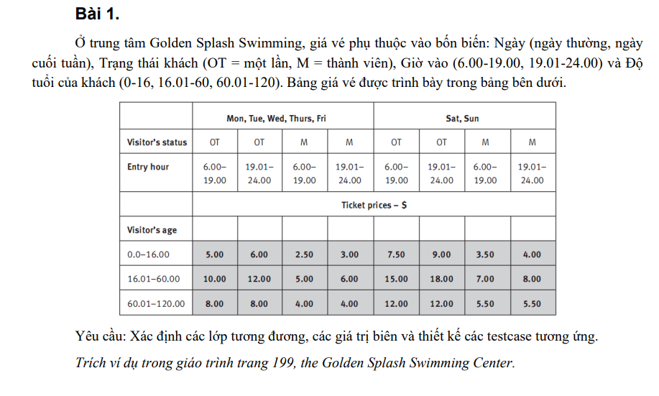
 |  |  |  |  |  | 35 |  | 3 | Mon | OT | 19.01 | 16.01 | 12.00
 |  |  |  |  |  | 36 |  | 4 | Mon | OT | 24.00 | 60.00 | 12.00
 |  |  |  |  |  | 37 |  | 5 | Mon | OT | 24.00 | 60.01 | 8.00
 |  |  |  |  |  | 38 |  | 6 | Mon | OT | 24.00 | 120.00 | 8.00
 |  |  |  |  |  | 39 | Invalidn Boundary | 1 | Sun | OT | 5.59 | 61.00 | Lỗi: "Giờ vào" phải lớn hơn hoặc bằng 6.00
 |  |  |  |  |  | 40 |  | 2 | Sun | OT | 0.01 | 61.00 | Lỗi: "Giờ vào" phải nhỏ hơn hoặc bằng 0.00
 |  |  |  |  |  | 41 |  | 3 | Sun | OT | 20.00 | -0.01 | Lỗi: "Độ tuổi của khách" phải lớn hơn hoặc bằng 0
 |  |  |  |  |  | 42 |  | 4 | Sun | OT | 20.00 | 120.01 | Lỗi: "Độ tuổi của khách" phải nhỏ hơn hoặc bằng 120

Bài 02
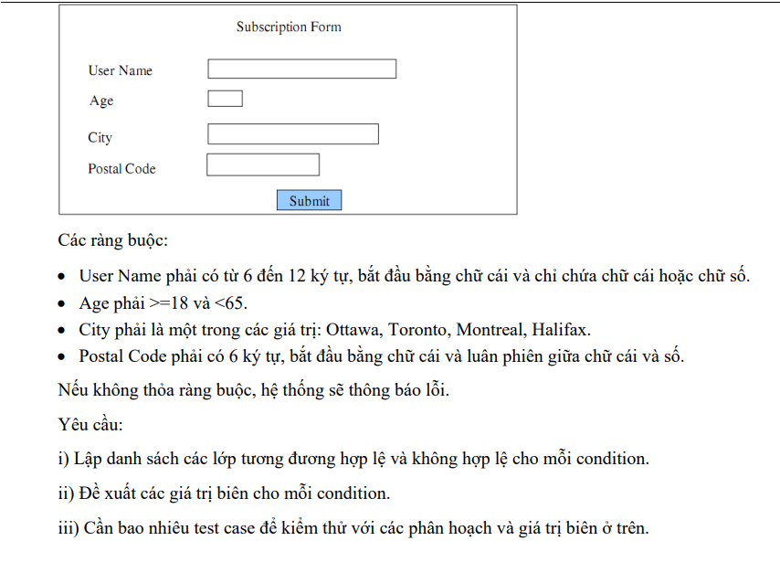

Lập danh sách các lớp tương đương hợp lệ và không hợp lệ cho mỗi condition, Đề xuất các giá trị biên cho mỗi condition.

Condition | Valid Partition | Invalid Partition | Valid Boundary | Invalid Boundary
User Name | [6, 12] ký tự, bắt đầu chữ cái và chỉ chứa chữ cái hoặc số | < 6 ký tự | 6 ký tự, bắt đầu chữ cái và chỉ chứa chữ cái hoặc số | 5 ký tự
 |  | > 12 ký tự | 12 ký tự, bắt đầu chữ cái và chỉ chứa chữ cái hoặc số | 13 ký tự
 |  | không bắt đầu chữ cái
 |  | không chứa chữ cái hoặc chữ số
 |  | Để trống
Age | [18, 64] | < 18 | 18 | 17
 |  | > 64 | 64 | 65
 |  | Chuỗi
 |  | Số thực
 |  | Để trống
City | thuộc {Ottawa, Toronto, Montreal, Halifax} | không thuộc {Ottawa, Toronto, Montreal, Halifax}
 |  | Để trống
Postal Code | Phải có 6 ký tự, bắt đầu bằng chữ cái và luân phiên giữa chữ cái và số. | < 6 ký tự |  | 5 ký tự
 |  | > 6 ký tự |  | 7 ký tự
 |  | không bắt đầu chữ cái
 |  | không luân phiên giữa chữ cái và số
 |  | Để trống

# | Test case type | # | Input |  |  |  | Expected result
 |  |  | User Name | Age | City | Postal Code
1 | Valid partition | 1 | nvminh162 | 22 | Toronto | A1B2C3 | Xem lại đặc tả
2 | Invalid partition | 1 | vmin | 22 | Toronto | A1B2C3 | Lỗi: "username" phải lớn hơn hoặc bằng 6 ký tự
3 |  | 2 | vnguyenvanminh16022004555 | 22 | Toronto | A1B2C3 | Lỗi: "username" phải nhỏ hơn hoặc bằng 12 ký tự
4 |  | 3 | 162nvminh | 22 | Toronto | A1B2C3 | Lỗi: "username" phải bắt đầu bằng chữ cái
5 |  | 4 | nvminh_162 | 22 | Toronto | A1B2C3 | Lỗi: "username" chỉ được phép chứa chữ cái và số
6 |  | 5 |  | 22 | Toronto | A1B2C3 | Lỗi: "username" không được để trống
7 |  | 6 | nvminh162 | 16 | Toronto | A1B2C3 | Lỗi: "age" phải lớn hơn hoặc bằng 18
8 |  | 7 | nvminh162 | 66 | Toronto | A1B2C3 | Lỗi "age" phải nhỏ hơn hoặc bằng 64
9 |  | 8 | nvminh162 | abc | Toronto | A1B2C3 | Lỗi "age" chỉ được nhập số
10 |  | 9 | nvminh162 | 22.5 | Toronto | A1B2C3 | Lỗi "age" phải nhập số nguyên
11 |  | 10 | nvminh162 |  | Toronto | A1B2C3 | Lỗi "age" không được phép để trống
12 |  | 11 | nvminh162 | 22 | HoChiMinh | A1B2C3 | Lỗi: "city" không thuộc {Ottawa, Toronto, Montreal, Halifax}
13 |  | 12 | nvminh162 | 22 |  | A1B2C3 | Lỗi: "city" không được để trống
14 |  | 13 | nvminh162 | 22 | Toronto | A1B2 | Lỗi "postal code" không được phép dưới 6 ký tự
15 |  | 14 | nvminh162 | 22 | Toronto | A1B2C3D4 | Lỗi "postal code" không được phép trên 6 ký tự
16 |  | 15 | nvminh162 | 22 | Toronto | 1B2C3D | Lỗi "postal code" phải bắt đầu bằng chữ cái
17 |  | 16 | nvminh162 | 22 | Toronto | ABCDEF | Lỗi "postal code" không luân phiên giữa chữ cái và số
18 |  | 17 | nvminh162 | 22 | Toronto |  | Lỗi "postal code" không được bỏ trống
19 | Valid Boundary | 1 | nvminh | 18 | Toronto | A1B2C3 | Xem lại đặc tả
20 |  | 2 | nvminh1620000000 | 64 | Toronto | A1B2C3 | Xem lại đặc tả
23 | Invalid Boundary | 1 | vminh | 22 | Toronto | A1B2C3 | Lỗi: "username" phải lớn hơn hoặc bằng 6 ký tự
24 |  | 2 | nvminh1622004 | 22 | Toronto | A1B2C3 | Lỗi: "username" phải nhỏ hơn hoặc bằng 12 ký tự
25 |  | 3 | nvminh162 | 17 | Toronto | A1B2C3 | Lỗi: "age" phải lớn hơn hoặc bằng 18
26 |  | 4 | nvminh162 | 65 | Toronto | A1B2C3 | Lỗi "age" phải nhỏ hơn hoặc bằng 64
27 |  | 5 | nvminh162 | 22 | Toronto | A1B2C | Lỗi "postal code" chỉ được phép 6 ký tự
28 |  | 6 | nvminh162 | 22 | Toronto | A1B2C3D | Lỗi "postal code" chỉ được phép 6 ký tự

Bài 03
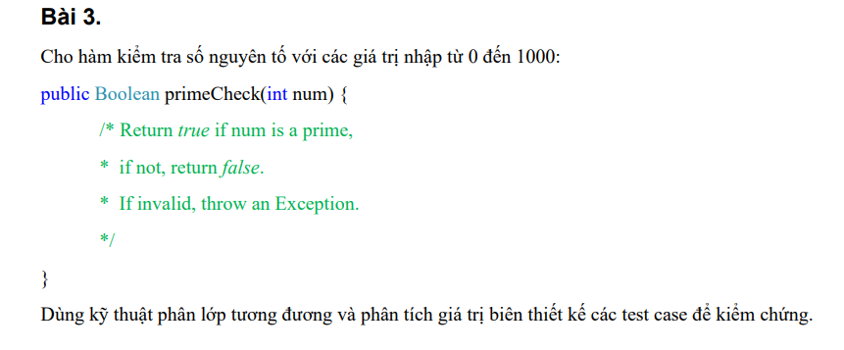

 | Condition | Valid Partition | Invalid Partition | Valid Boundary | Invalid Boundary
 | num | là số nguyên tố thuộc [0, 1000] | < 0 | 0 | -1
 |  | không là số nguyên tố thuộc [0, 1000] | > 1000 | 1 | 1001
 |  |  |  | 2
 |  |  |  | 1000

# | Test case type | # | Input | Expected result
 |  |  | num
1 | Valid partition | 1 | 499 | TRUE
2 |  | 2 | 555 | FALSE
3 | Invalid partition | 1 | -16 | Throw Exception: "Số nhập không được < 0"
4 |  | 2 | 5555 | Throw Exception: "Số nhập không được > 1000"
5 | Valid Boundary | 1 | 0 | FALSE
6 |  | 2 | 1 | FALSE
7 |  | 3 | 2 | TRUE
8 |  | 4 | 1000 | FALSE
9 | Invalid Boundary | 1 | -1 | Throw Exception: "Số nhập không được < 0"
10 |  | 2 | 1001 | Throw Exception: "Số nhập không được > 1000"

Bài 04
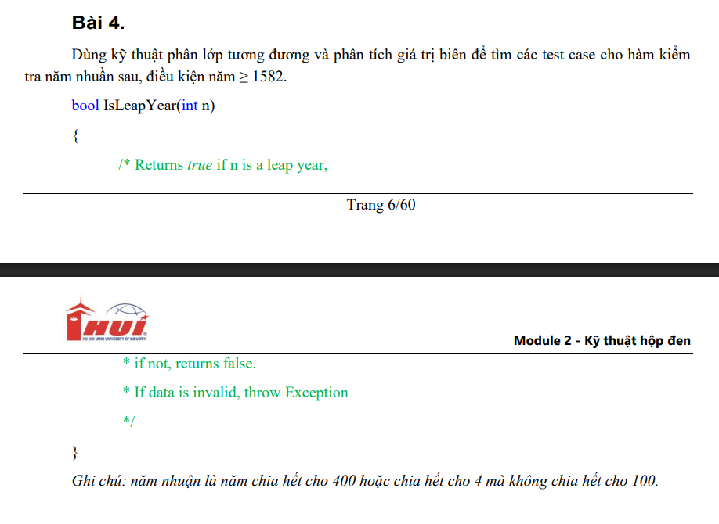

Condition | Valid Partition | Invalid Partition | Valid Boundary | Invalid Boundary
n | [1582, vô cực] là năm nhuần | < 1582 | 1582 | 1581
 | [1582, vô cực] không là năm nhuần

Test case type | # | Input | Expected result
 |  | n
Valid Partition | 1 | 2024 | TRUE
 | 2 | 2025 | FALSE
Invalid Partition | 1 | 1500 | Exception: "n phải >= 1582"
Valid Boundary | 1 | 1582 | FALSE
Invalid Boundary | 1 | 1581 | Exception: "n phải >= 1582"

Bài 05
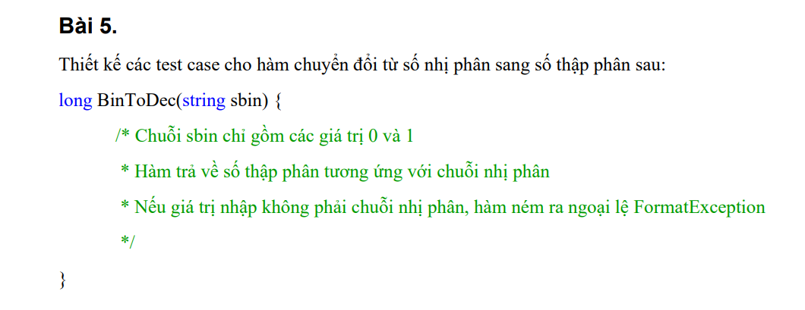

Condition | Valid Partition | Invalid Partition | Valid Boundary | Invalid Boundary
sbin (định dạng chuỗi nhị phân) | Chứa các ký tự 0 và 1 | Chứa các ký tự khác 0 và 1

Test case type | # | Input | Expected result
 |  | sbin (định dạng chuỗi nhị phân)
Valid Partition | 1 | 101 | 5
Invalid Partition | 1 | 1a1 | FormatException: "sbin chỉ chứa ký tự 0 va 1"

Bài 06
Condition | Valid partition | Invalid partition | Valid boundary | Invalid Boundary
a | > 0 | <= 0 | 1 | 0
b | > 0 | <= 0 | 1 | 0
c | > 0 | <= 0 | 1 | 0
a, b, c | a + b > c && a + c > b && b + c > a | a + b <= c | a + b > c + 1 && a + c > b + 1 && b + c > a + 1 | a + b = c
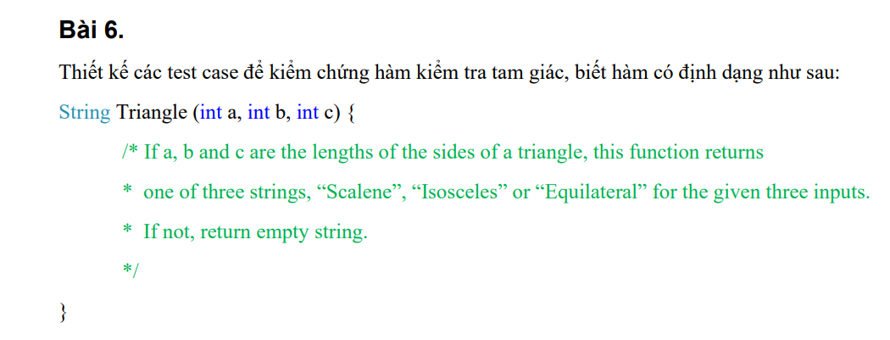
 |  | a + c <= b |  | a + c = b
 |  | b + c <= a |  | b + c = a
"Scalene" (tam giác thường) | a != b && b != c && a != c && (a + b > c && a + c > b && b + c > a)
"Equilateral" (tam giác đều) | a = b = c
"Isosceles" (tam giác cân) | a = b # c && (a + b > c && a + c > b && b + c > a)
 | b = c # a && (a + b > c && a + c > b && b + c > a)
 | c = a # b && (a + b > c && a + c > b && b + c > a)

Test case type | Test case no. | a | b | c | Expected result
Valid partition | 1 | 2 | 4 | 5 | "Scalene"
 | 2 | 2 | 2 | 2 | "Equilateral"
 | 3 | 4 | 4 | 2 | "Isosceles"
 | 4 | 2 | 4 | 4 | "Isosceles"
 | 5 | 4 | 2 | 4 | "Isosceles"
Invalid partition | 1 | -2 | 5 | 6 | " "
 | 2 | 2 | -5 | 6 | " "
 | 3 | 2 | 5 | -6 | " "
 | 4 | 1 | 2 | 5 | " "
 | 5 | 1 | 5 | 2 | " "
 | 6 | 5 | 2 | 1 | " "
Valid boundary | 1 | 1 | 1 | 1 | "Equilateral"
 | 2 | 2 | 2 | 2 | "Equilateral"
Invalid boundary | 1 | 0 | 0 | 0 | " "
 | 2 | 3 | 2 | 5 | " "
 | 3 | 3 | 5 | 2 | " "
 | 4 | 5 | 2 | 3 | " "

Bài 08
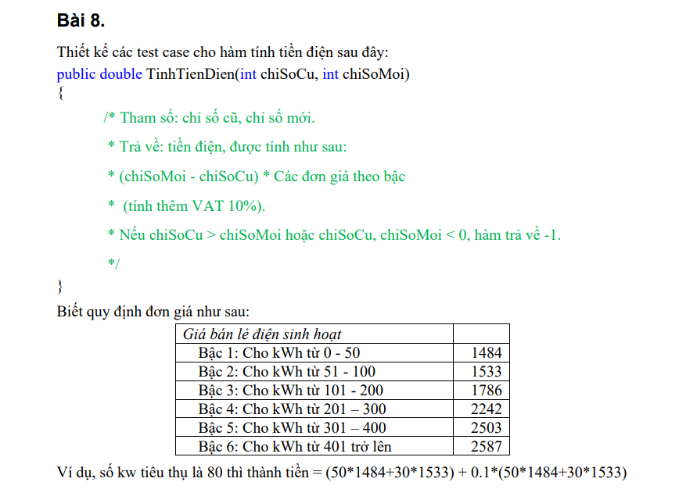

 | Condition | Valid Partition | Invalid Partition | Valid Boundary | Invalid Boundary
 | chiSoCu | [0, chiSoMoi] | < 0 | 0 | -1
 |  |  | > chiSoMoi | chiSoMoi | chiSoMoi+1
 | chiSoMoi | [chiSoCu, +∞) && >= 0 | < chiSoCu | chiSoCu | chiSoCu-1
 |  |  | < 0 | 0
 | Số kWh tiêu thụ | [0, 50] | < 0 | 0 | -1
 |  | [51, 100] |  | 50
 |  | [101, 200] |  | 51
 |  | [201, 300] |  | 100
 |  | [301, 400] |  | 101
 |  | [401, +∞) |  | 200
 |  |  |  | 201
 |  |  |  | 300
 |  |  |  | 301
 |  |  |  | 400
 |  |  |  | 401

# | Test case type | # | Input |  |  | Expected result
 |  |  | chiSoCu | chiSoMoi | Số kWh tiêu thụ
1 | Valid partition | 1 | 20 | 60 | 40 | 65,296
2 |  | 2 | 20 | 100 | 80 | 132,209
3 |  | 3 | 20 | 150 | 130 | 224,873
4 |  | 4 | 20 | 250 | 230 | 436,381
5 |  | 5 | 20 | 350 | 330 | 691,614
6 |  | 6 | 20 | 450 | 430 | 969,716
7 | Invalid paritition | 1 | -1 | 60 | 59 | -1
8 |  | 2 | 70 | 60 | -10 | -1
9 |  | 3 | 20 | -1 | -21 | -1
10 | Valid boundary | 1 | 0 | 0 | 0 | 0
11 |  | 2 | 20 | 70 | 50 | 81,620
12 |  | 3 | 20 | 71 | 51 | 83,306
13 |  | 4 | 20 | 120 | 100 | 165,935
14 |  | 5 | 20 | 121 | 101 | 167,899
15 |  | 6 | 20 | 220 | 200 | 362,395
16 |  | 7 | 20 | 221 | 201 | 364,861
17 |  | 8 | 20 | 320 | 300 | 609,015
18 |  | 9 | 20 | 321 | 301 | 611,768
19 |  | 10 | 20 | 420 | 400 | 884,345
20 |  | 11 | 20 | 421 | 401 | 887,191
21 | Invalid boundary | 1 | -1 | 60 | 59 | -1
22 |  | 2 | 61 | 60 | -1 | -1

Bài 09
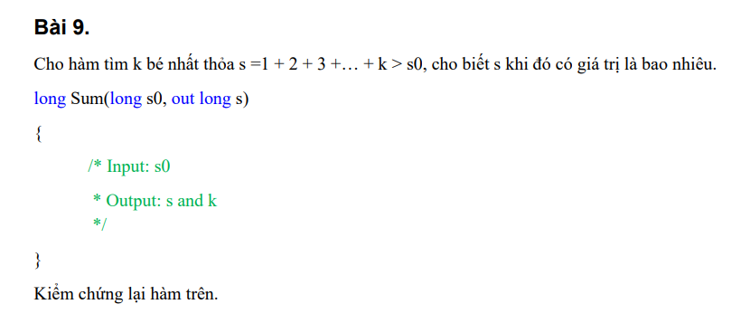

Condition | Valid partition | Invalid partition | Valid boundary | Invalid boundary
s0 | số nguyên > 0 |  | 1
 | số nguyên <=0 |  | 0

Test case type | Test case No. | Input | Expected result |  | Actual Result
 |  | s0 | s | k | s
Valid partition | 1 | 9 | 10 | 4 | 10
 | 2 | -20 | 0 | 1 | 1
Valid boundary | 1 | 1 | 3 | 2 | 3
 | 2 | 0 | 1 | 1 | 1

Bài 10
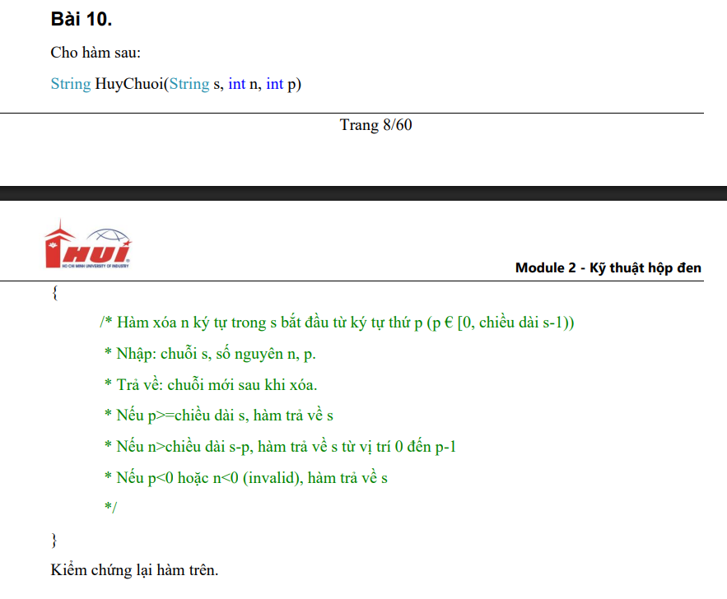

Condition | Valid partition | Invalid partition | Valid boundary | Invalid boundary
s | s khác rỗng, p € [0,length(s)-1), n <( length(s)-p)
 | s khác rỗng, p>= length(s)
 | s khác rỗng,p € [0,length(s)-1), n> length(s)-p
 | s khác rỗng, p < 0
 | s khác rỗng,p € [0,length(s)-1), n <0
 | s rỗng

Test case type | Test case No. | Input |  |  | Expected result
 |  | s | n | p
Valid partition | 1 | "Hello ABC" | 2 | 1 | "llo ABC"
 | 2 | "Hello ABC" | 2 | 22 | "Hello ABC"
 | 3 | "Hello ABC" | 17 | 3 | "Hel"
 | 4 | "Hello ABC" | 2 | -5 | "Hello ABC"
 | 5 | "Hello ABC" | -7 | 4 | "Hello ABC"
 | 6 | "" | 2 | 1 | ""

Bài 11
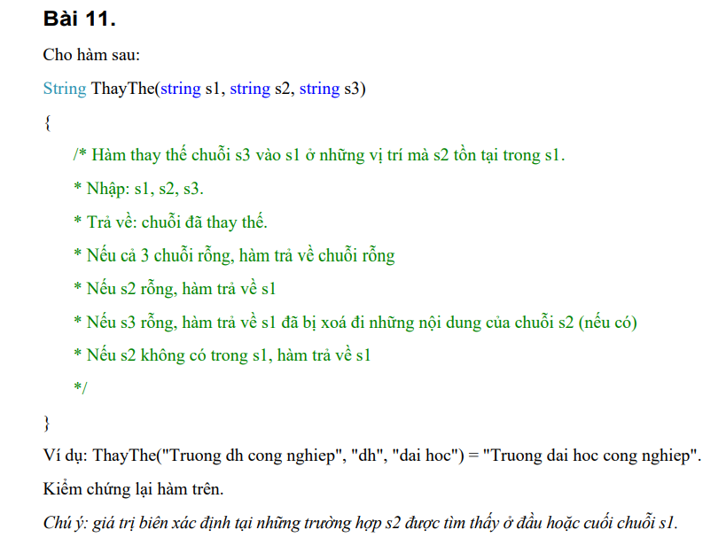

Condition | Valid partition | Invalid partition | Valid boundary | Invalid boundary
ThayThe(s1, s2, s3) | s1, s2, s3 rỗng | s1,s3 rỗng, s2 không rỗng
 | s2 rỗng
 | s1 không rỗng, s2 nằm trong s1, s3 rỗng
 | s1 không rỗng, s2 không nằm trong s1
 | s1 không rỗng, s2 nằm trong s1, s3 không rỗng

Type of test case |  | Input |  |  | Expected result
 |  | S1 | S2 | S3
Valid partition | 1 | "" | "" | "" | ""
 | 2 | "Truong dh cong nghiep" | "" | "dai hoc" | "Truong dh cong nghiep"
 | 3 | "Truong dh cong nghiep" | "dh" | "" | "Truong cong nghiep"
 | 4 | "Truong dh cong nghiep" | "abc" | "dai hoc" | "Truong dh cong nghiep"
 | 5 | "Truong dh cong nghiep" | "dh" | "dai hoc" | "Truong dai hoc cong nghiep"
Invalid partition | 6 | "" | "abc" | "" | Throw an Exception

Bài 13
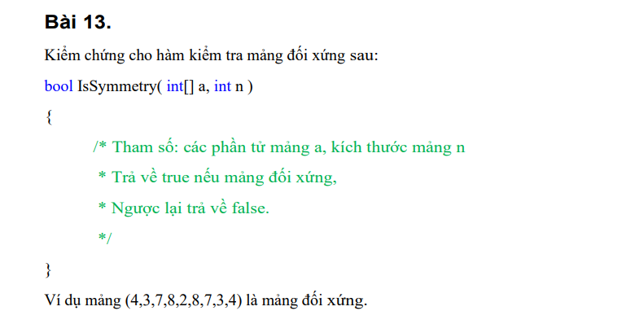

Condition | Valid Partition | Invalid Partition | Valid Boundary | Invalid Boundary
a[] | Là mảng đối xứng số nguyên
 | Là mảng không đối xứng số nguyên

n | n >= 0 (bao gồm cả rỗng) |  | 0 | -1

output | TRUE
 | FALSE

Test case type | # | Input |  | Expected result
 |  | a | n
Valid partition | 1 | [4,3,7,8,2,8,7,3,4] | 9 | TRUE
 | 2 | [4,3,7,8,2,8,7,3,5] | 9 | FALSE
Valid boundary | 1 | [] | 0 | FALSE
Invalid partition | 1 | [4,3,7,8,2,8,7,3,4] | -1 | Lỗi n không nhập âm

Bài 14
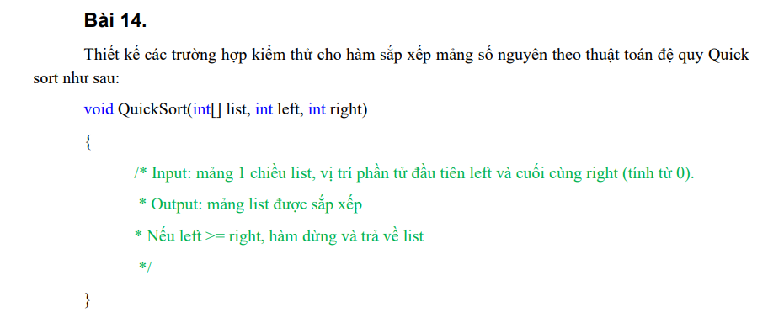

Condition | Valid Partition | Invalid Partition | Valid Boundary | Invalid Boundary
left | [0, right-1] | < 0 | 0 | -1
 |  | >= right | right - 1
right | [0, list.length-1] | < 0 | 0 | -1
 |  | >= list.length | list.length - 1

Test case type | # | Input |  |  | Expected result
 |  | list[] | left | right
Valid partition | 1 | 12, 5, 9, 7, 3, 8 | 1 | 4 | 12, 3, 5, 7, 9, 8
Invalid partition | 1 | 12, 5, 9, 7, 3, 8 | -1 | 4 | Lỗi: left nhập [0, right - 1]
 | 2 | 12, 5, 9, 7, 3, 8 | 5 | 4 | 12, 5, 9, 7, 3, 8
 | 3 | 12, 5, 9, 7, 3, 8 | 1 | -1 | Lỗi: right nhập [0, list.length-1]
 | 4 | 12, 5, 9, 7, 3, 8 | 1 | 7 | Lỗi: right nhập [0, list.length-1]
Valid boundary | 1 | 12, 5, 9, 7, 3, 8 | 0 | 0 | 12, 5, 9, 7, 3, 8
 | 2 | 12, 5, 9, 7, 3, 8 | 4 | 5 | 15, 2, 9, 7, 3, 8
Invalid boundary | 1 | 12, 5, 9, 7, 3, 8 | -1 | 4 | Lỗi: left nhập [0, list.length - 1]
 | 3 | 12, 5, 9, 7, 3, 8 | 1 | -1 | Lỗi: right nhập [0, list.length-1]

Bài 15
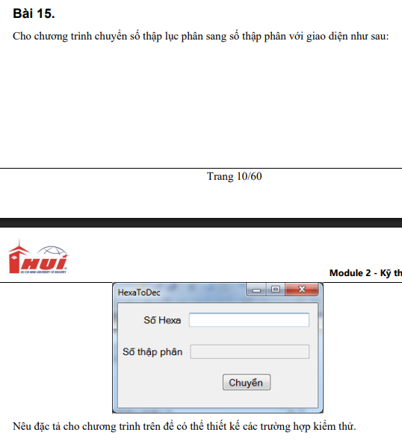

Condition | Valid Partition | Invalid Partition | Valid Boundary | Invalid Boundary
hexa | Gồm 0–9, {a, b, c, d, e, f} không phân biệt hoa thường và >= 1 ký tự | khác 0–9, {a, b, c, d, e, f} không phân biệt hoa thường | 1 ký tự
 |  | Để trống

Test case type | # | Input | Expected result
 |  | hexa
Valid partition | 1 | 3B7 | 951
Invalid partition | 1 |  | Lỗi: hexa không để trống
 | 2 | 21zyx | Lỗi: hexa không thuộc 0–9, {a, b, c, d, e, f} không phân biệt hoa thường
Valid boundary | 1 | A | 15

